关系图
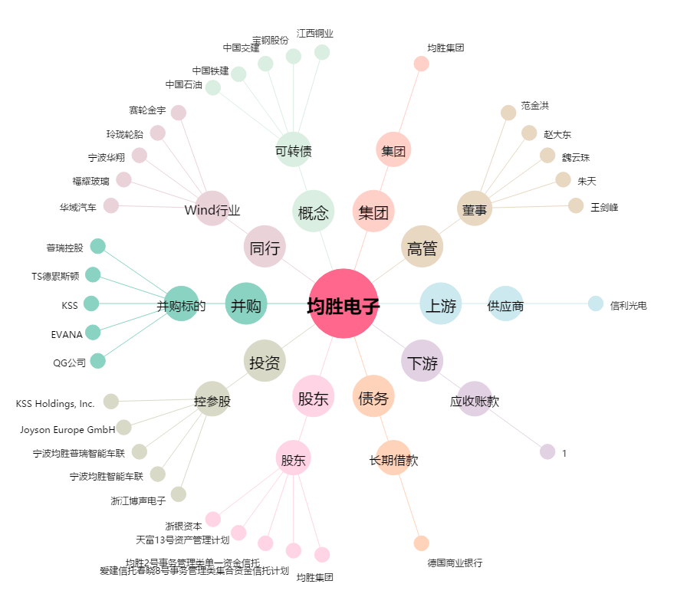
均胜电子[600699.SH] - 关系概览图

